（参考）リストイメージ
UIターン者2名在籍・地域活力創造を目指す愛顔あふれる職場！ |  |  |  |  |  | UIターン者2名在籍・地域活力創造を目指す愛顔あふれる職場！
愛媛みきゃん株式会社 |  |  |  |  |  | 愛媛みきゃん株式会社
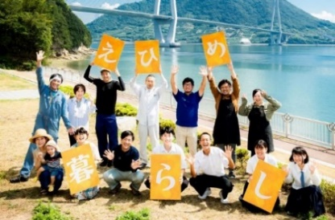 |  |  | ●●駅から徒歩５分。月に１度全員ミーティングを行う話しやすい雰囲気の職場です。子育て中の社員も多く、女性の育児休業取得率100％。 |  |  |  |  |  | ●●駅から徒歩５分。月に１度全員ミーティングを行う話しやすい雰囲気の職場です。子育て中の社員も多く、女性の育児休業取得率100％。
業種 | サービス業 |  | 職種 | 営業 |  | 業種 | サービス業 |  | 職種 | 営業
仕事内容 | 地元企業や団体等から受注した事業を請け負い、打ち合わせや交渉などを行う営業を愛媛県全域で展開しています。 |  |  |  |  | 仕事内容 | 地元企業や団体等から受注した事業を請け負い、打ち合わせや交渉などを行う営業を愛媛県全域で展開しています。
勤務時間 | 8:00～17:00 |  | 休日 | 年間110日 週休2日 |  | 勤務時間 | 8:00～17:00 |  | 休日 | 年間110日 週休2日
給与 | 160,000円～180,000円 |  |  |  |  | 給与 | 160,000円～180,000円
登録求人サイト | ハローワーク | 愛workナビ | あのこの愛媛 | その他 | indeed | 登録求人サイト | ハローワーク | 愛workナビ | あのこの愛媛 | その他 | indeed

企業のアピールポイント |  |  |  |  |  | 企業のアピールポイント
研修制度充実 |  | 副業OK |  | （自由記述） |  | 研修制度充実 |  | 副業OK |  | （自由記述）
移住者支援 |  |  |  |  |  | 移住者支援
社宅or住宅補助 |  | 個別条件相談可（働き方等） |  | （自由記述） |  | 社宅or住宅補助 |  | 個別条件相談可（働き方等） |  | （自由記述）

所在地 | 愛媛県松山市宮田町1-5-19 |  |  |  |  | 所在地 | 愛媛県松山市宮田町1-5-19
担当 | 総務 愛媛一郎 |  |  |  |  | 担当 | 総務 愛媛一郎
電話番号 | 089*-***-**** |  |  |  |  | 電話番号 | 089*-***-****
メール | abcd@mican.ehime.jp |  |  |  |  | メール | abcd@mican.ehime.jp
ホームページ | https://www.mican.ehime.jp/ |  |  |  |  | ホームページ | https://www.mican.ehime.jp/

